Plan1
CARDINALIDADES | CARDINALIDADES
O que a Cardinalidade dentro de Modelagem de Dados? | Cardinalidade: se refere ao número de relacionamentos que uma Entidade pode tem. Podemos classificar as cardinalidades em Máximas ou Mínimas, onde uma Cardinalidade Máxima define a quantidade máxima de relacionamentos para uma determinada Entidade, e a Cardinalidade Mínima define a quantidade mínima de relacionamentos possíveis.
Quais são algumas características das Cardinalidades Máxima e Mínima? | - Cardinalidade Máxima: tem por padrão a quantidade de pelo menos 1 relacionamento, mas ela pode chegar a atingir "n relacionamentos", depende da nossa vontade. Podemos representá-las numa DER do seguinte modo: (1,1) (O 1º número se refere a cardinalidade mínima e o segundo, após a vírgula, se refere a cardinalidade máxima); - Cardinalidade Mínima: tem por padrão a quantidade de "0" relacionamentos, já que podemos possuir uma única tabela num Banco de Dados, ou então, podemos optar por ter uma tabela que não se relaciona com nenhuma outra. Podemos representá-las numa DER do seguinte modo: (1,1) (O 1º número se refere a cardinalidade mínima e o segundo, após a vírgula, se refere a cardinalidade máxima); Quando a cardinalidade tem o mesmo número de máx e mín podemos usar um número só.
Quais modelos nós podemos usar para representar Cardinalidades num DER? | Modelo Peter Chen: É o modelo mais comum utilizado, onde colocamos números entre parênteses para representar as cardinalidades, da seguinte forma: (0,0). Onde o 1º número representa a cardinalidade mínima e o 2º número é a cardinalidade máxima. Em casos em que as cardinalidades máximas e mínimas tem o mesmo valor, podemos usar apenas um número, assim: (0); Modelo Pé de Galinha: É um modelo menos difundido, onde usamos linhas, círculos e ângulos para representar as cardinalidades. Por exemplo: um traço reto significa "1", um círculo é "0", três linhas ângulares representam "muitos" e etc.
Ilustre o Modelo Cardinal de Peter Chen (lembrando que esse modelo deve ser imitado em ambos os lados das entidades) | 
Ilustre o Modelo Cardinal de Pé de Galinha (lembrando que esse modelo deve ser imitado em ambos os lados das entidades) | 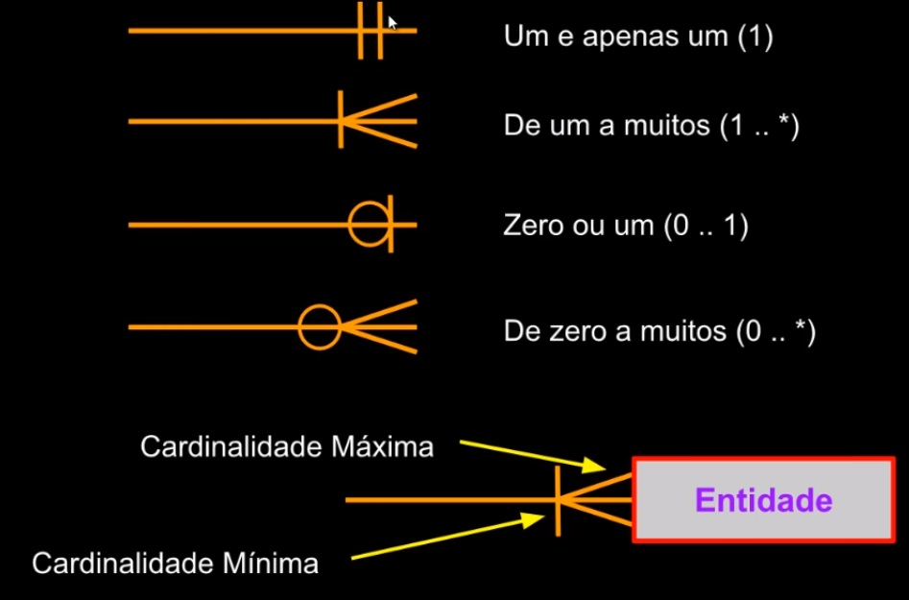
- reservado para a questão acima -
Ilustre um único relacionamento que é representado de formas diferentes nos modelos Peter Chen e Pé de Galinha | 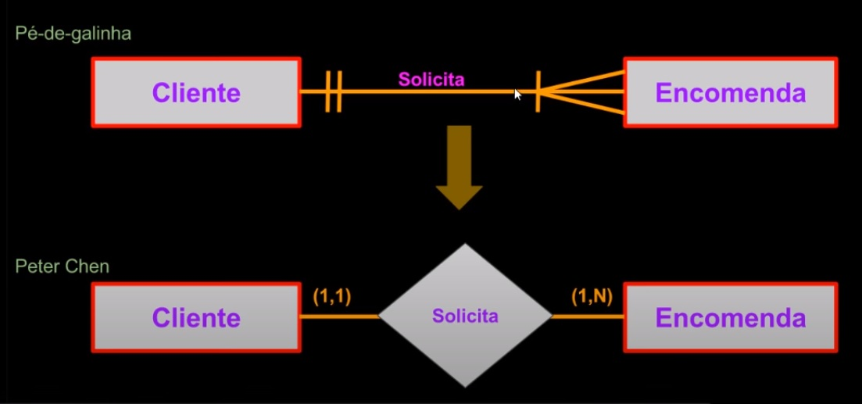
Ilustre como podemos criar um relacionamento Binário de 1 para 1 usando cardinalidades Peter Chen e Pé de Galinha | Pé de Galinha Peter Chen
Ilustre como podemos criar um relacionamento Binário de 1 para Muitos usando cardinalidades Peter Chen e Pé de Galinha | Pé de Galinha Peter Chen
Ilustre como podemos criar um relacionamento Binário de Muitos para Muitos usando cardinalidades Peter Chen e Pé de Galinha | Pé de Galinha Peter Chen
CARDINALIDADES | CARDINALIDADES
O que é um Desmembramento de Relacionamento? | Um Desmembramento de Relacionamento é geralmente utilizado em relacionamentos Muito para Muitos, visto que esse é um relacionamento muito complicado de implantar em Bancos de Dados. Por isso é feito uma separação desse relacionamento criando-se uma nova entidade que irá relacionar as entidades anteriores. Isso facilitaria a gestão e implantação do Relacionamento.
Ilustre o Desmembrando de Relacionamento Muitos para Muitos | 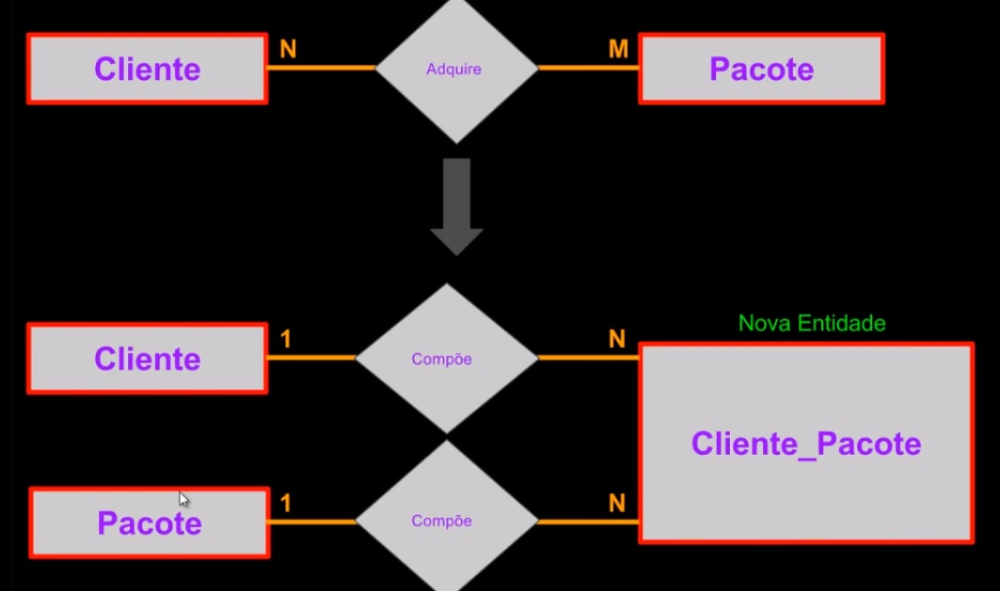
- reservado para a questão acima -
Oque é o Grau de Cardinalidade? | Grau de Cardinalidade é como nós demonstramos de maneira abreviada as Cardinalidades máximas entre duas Entidades. Nós pegamos os números máximos de ocorrências nas duas e apresentamos de forma abreviada da seguinte forma: 1:1, 1:N, N:N (Só existem esses 3 tipos de Cardinalidades possíveis). O Grau de Cardinalidade vão nos ajudar na hora de normalizar as tabelas.
Ilustre um Grau de Cardinalidade 1:1 | 1:1 é só quando as máximas em cada entidade chegará no máximo até a quantidade de 1 ocorrência
Ilustre um Grau de Cardinalidade 1:N | 1:N é quando uma Entidade chega no máximo a quantidade de 1 ocorrência e outra Entidade pode chegar a quantidade de várias ocorrências;
Ilustre um Grau de Cardinalidade N:N | N:N é quando as máximas em cada Entidade pode chegar a várias ocorrências;

